願書
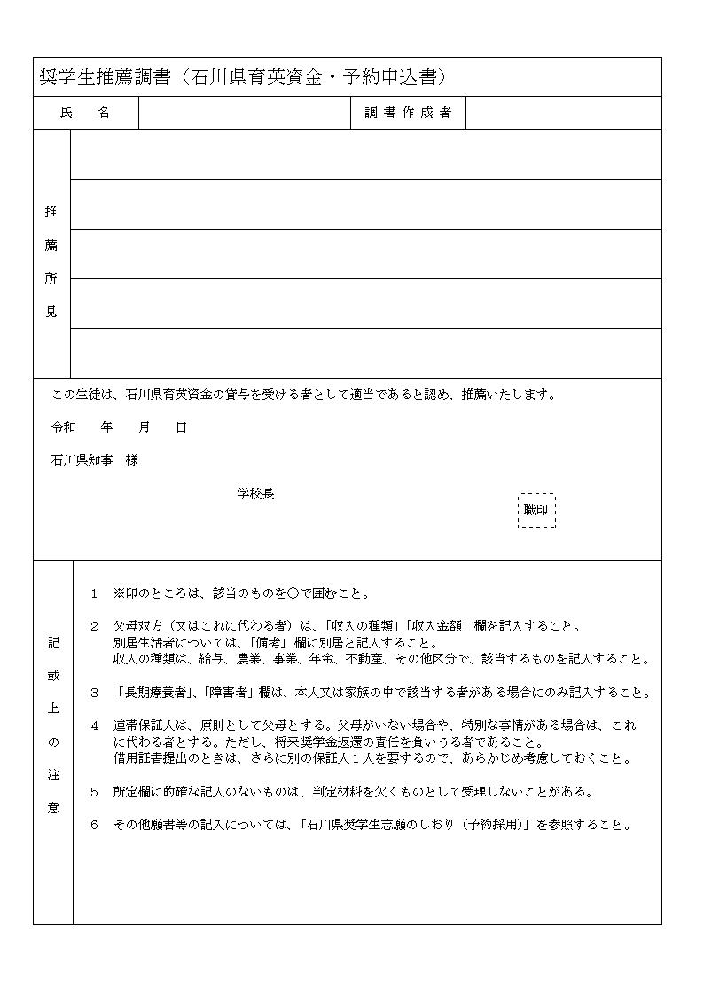
奨学生願書（石川県育英資金・予約申込書）

ふりがな |  |  |  |  |  |  |  |  |  |  |  |  |  |  | 現住所

 |  |  |  |  |  |  |  |  |  |  |  |  |  |  | 〒
氏 名

生年月日 |  | 平成 | 年 |  |  | 月 |  |  | 日生 (満 |  |  |  |  | 歳)

 |  |  |  |  |  |  |  |  |  |  |  |  |  |  | 電話番号

在学校名 |  |  |  | 立 |  |  |  |  |  |  |  |  |  |  |  |  | 令和 |  |  | 年 |  | 月 |  |  |  | 卒業見込

希 望 進学校

家族の状況 | 就学者を除く家族 | 氏名 |  |  |  |  | 続柄 |  |  |  | 年齢 (申込時現在) | 収入の種類 |  |  |  |  |  |  | 収入金額 |  |  |  |  |  |  |  | 備 考

 |  |  |  |  |  |  |  |  |  |  |  |  |  |  |  |  |  |  |  |  |  |  |  | 千円

 |  |  |  |  |  |  |  |  |  |  |  |  |  |  |  |  |  |  |  |  |  |  |  | 千円

 |  |  |  |  |  |  |  |  |  |  |  |  |  |  |  |  |  |  |  |  |  |  |  | 千円

 |  |  |  |  |  |  |  |  |  |  |  |  |  |  |  |  |  |  |  |  |  |  |  | 千円

 |  |  |  |  |  |  |  |  |  |  |  |  |  |  |  |  |  |  |  |  |  |  |  | 千円

 |  |  |  |  |  |  |  |  |  |  |  |  |  |  |  |  |  |  |  |  |  |  |  | 千円

 | 就学者 | 氏名 |  |  |  |  | 続柄 |  |  |  | 年齢 (申込時現在) | 設置者 区 分 |  |  |  | 在学校区分 |  |  |  |  |  |  |  | 通学区分

 |  |  |  |  |  |  | 本人 |  |  |  |  |  |  |  |  | 中学校等

長 期 療養者 |  | 該当者名 |  |  | 病名 |  |  |  |  | 入・通院の 状 況 等 |  |  | 障害者 |  |  | 該当者名 |  |  |  |  | 障害名 |  |  |  | 身体障害者番号 療育手帳番号等

奨 学 金 希望理由

高等学校等に入学した後、石川県育英資金の貸与を受けたいので、関係書類を添えて申込みます。

令和 年 月 日

石川県知事 様 |  |  |  |  |  |  |  | 本人氏名

 |  |  |  |  |  |  |  | 連帯保証人

連帯保証人 関係事項 |  | 本人との続柄 |  |  |  |  |  |  |  |  |  |  | 生年月日 |  |  |  |  |  |  |  | 年 |  | 月 |  |  |  |  | 日生

 |  | 現住所 |  |  | 〒 |  |  |  |  |  |  |  |  |  |  |  |  | 電話番号

